【申込用紙記入例】
令和８年度 協会けんぽ生活習慣病健診用申込書【記入例】
健康診断のお申込み、誠にありがとうございます。下記の注意事項をお読みいただき、必要事項をご記入の上、受診希望日の２ヶ月前よりＦＡＸ・メールにてご連絡をお願いいたします。
 | 事業所名 | 社会福祉法人十善会 十善会病院 |  |  | 保険証記号 |  | 123456789 |  |  | ≪備考欄≫ 何かご要望等ございましたらご記入ください。
 | 住所 | 〒852-8012 長崎市淵町20番5号 |  |  |  |  |  |  |  | 問診票は自宅へ送付してください。 〒850-0057 長崎市大黒町9-22 上記以外にも、希望検査などございましたら こちらにご記入ください。

 | 電話番号 | 095-801-2664 |  | ＦＡＸ番号 |  | 095-801-2669
 | ご担当者様 | 十善 太郎 |  | 保険者番号（8桁） |  | 1420017

 | 当院使用欄 | 保険証 番号 | ふりがな | 生年月日 | 年齢 自動計算 | 性別 | コース選択 | 胃部検査 (いずれか選択) |  |  |  |  | オプション (偶数年齢) |  |  | 居住地 郵便番号 | 第１希望日 | 第２希望日
 |  |  | 氏名
 |  |  |  |  |  |  |  | 経口 | 経鼻 | 鎮静 | バリ ウム | 無し | 乳 | 子宮 | 骨塩
 | 予約表□ 資格□ | 43210 | じゅぜん はなこ | 1989-05-01 | 36 | 女 | 一般 | 〇 |  |  |  |  | 〇 | 〇 | 〇 | 850-0057 | 2026-06-01 | 2026-10-01
 | ID |  | 十善 花子
 | 予約表□ 資格□
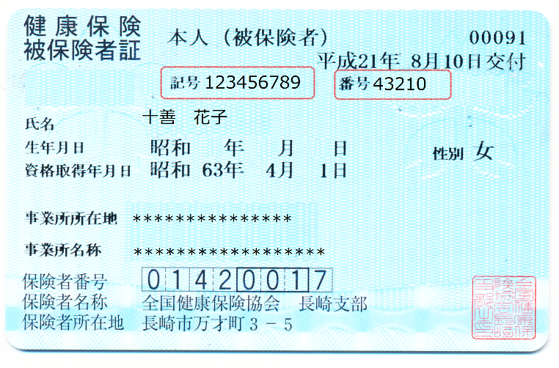
 | ID
 | 予約表□ 資格□
 | ID
 | 予約表□ 資格□
 | ID
 | 予約表□ 資格□
 | ID
 | 予約表□ 資格□
 | ID

≪当院からの注意事項≫
・バリウムから胃カメラへ変更の際、差額として２，２００円発生いたしますのでご了承ください。
・当院で健康診断を初めてご受診の場合、鎮静剤使用はお断りさせていただきます。 |  |  |  |  |  |  |  |  |  |  |  |  |  |  |  | 〒852-8012 長崎県長崎市淵町２０－５
※受診歴があり鎮静剤ご希望の場合は、４，４００円発生します。また自動車の運転は終日出来かねますのでご注意ください。 |  |  |  |  |  |  |  |  |  |  |  |  |  |  |  | 社会福祉法人十善会 十善会病院 健康管理センター
・領収書の宛て名は会社名と受診者名を両方記載しております。個別での請求対応は行っておりません。 |  |  |  |  |  |  |  |  |  |  |  |  |  |  |  | TEL：095-801-2664 FAX:095-801-2669
・バリウムは火曜・水曜のみ、子宮がん検診は火曜・木曜・金曜のみとなります。 |  |  |  |  |  |  |  |  |  |  |  |  |  |  |  | E-mail：kenshin@juzenkai-hospital.or.jp

